GENESIS-Online
zur Inhaltsübersicht
Übersicht GENESIS-Online
Für den Bereich der Einfuhrpreisstatistik sind in GENESIS-Online folgende Abrufmöglichkeiten gegeben:
Code | Inhalt | Zeitraum
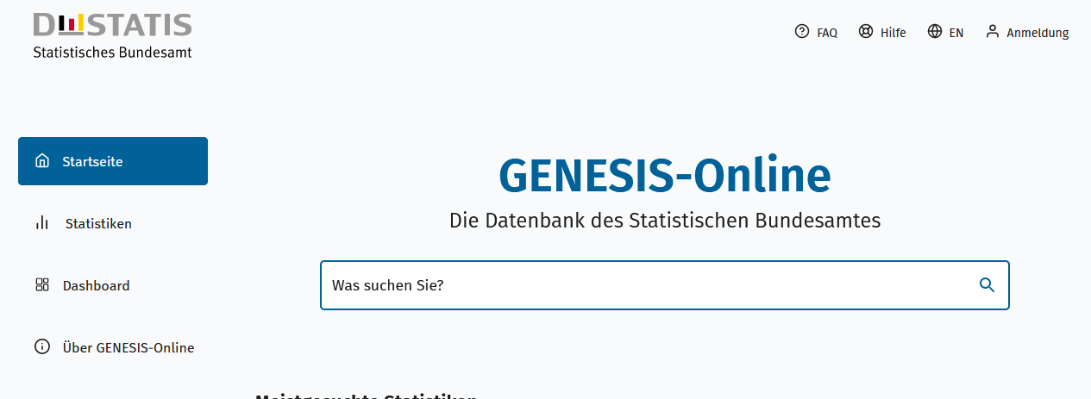
Geben Sie den Code
(z. B. 12345-0005) in das Suchfenster der Datenbank GENESIS-Online ein.
61411-0001 | Index der Einfuhrpreise: Deutschland, Jahre | 2021 - 2025
61411-0002 | Index der Einfuhrpreise: Deutschland, Monate | Januar 2021 - Januar 2026
61411-0003 | Index der Einfuhrpreise: Deutschland, Jahre, Güterverzeichnis (GP2009 2-/3-/4-/ Sonderpositionen) | 2021 - 2025
61411-0004 | Index der Einfuhrpreise: Deutschland, Monate, Güterverzeichnis (GP2009 2-/3-/4-/ Sonderpositionen) | Januar 2021 - Januar 2026
61411-0005 | Index der Einfuhrpreise: Deutschland, Jahre, Güterverzeichnis (GP2009 2-4-Steller Hierarchie) | 2021 - 2025
61411-0006 | Index der Einfuhrpreise: Deutschland, Monate, Güterverzeichnis (GP2009 2-4-Steller Hierarchie) | Januar 2021 - Januar 2026
61411-0007 | Index der Einfuhrpreise: Deutschland, Jahre, Warengruppen (EGW2002 1-Steller) | 2021 - 2025
61411-0008 | Index der Einfuhrpreise: Deutschland, Monate, Warengruppen (EGW2002 1-Steller) | Januar 2021 - Januar 2026
61411-0009 | Index der Einfuhrpreise: Deutschland, Jahre, Euro-Länder und Nicht-Euro-Länder | 2021 - 2025
61411-0010 | Index der Einfuhrpreise: Deutschland, Monate, Euro-Länder und Nicht-Euro-Länder | Januar 2021 - Januar 2026
61411-0011 | Index der Einfuhrpreise: Deutschland, Jahre, Euro-Länder und Nicht-Euro-Länder, Güterverzeichnis (GP2009 Sonderpositionen) | 2021 - 2025
61411-0012 | Index der Einfuhrpreise: Deutschland, Monate, Euro-Länder und Nicht-Euro-Länder, Güterverzeichnis (GP2009 Sonderpositionen) | Januar 2021 - Januar 2026
61411-0013 | Index der Einfuhrpreise: Deutschland, Jahre, Euro-Länder und Nicht-Euro-Länder, Warengruppen (EGW2002 1-Steller) | 2021 - 2025
61411-0014 | Index der Einfuhrpreise: Deutschland, Monate, Euro-Länder und Nicht-Euro-Länder, Warengruppen (EGW2002 1-Steller) | Januar 2021 - Januar 2026
Ende der Übersicht der GENESIS-Online-Tabellen.

